合同
采购合同
 |  |  |  | 采购单号: | PO BK10599
 |  |  |  | 采购日期: | 23-May-25
 |  |  |  | 交货期: | 10-Jun-25
 |  |  |  | 付款方式: | 货出后30天内付款
卖方：江苏苏弘祥纺织品有限公司 |  |  |  | 买方： | 上海汭珩包装科技有限公司
 |  |  |  | 上海汭珩包装科技有限公司
 |  |  |  | 地址：上海市金山区枫泾镇环东一路 65 弄11号(枫泾经济小区) 税号：91310116MA1IF9YX98
 |  |  |  | 开户行：建设银行上海曹行支行 账号：31050178490000001477
联系人:孟祥林 13773212218 |  |  |  | 联系人：陈丹 15026438251 anny@relaypackaging.com
产品描述 |  |  | 数量 |  | 采购单价 | 合计
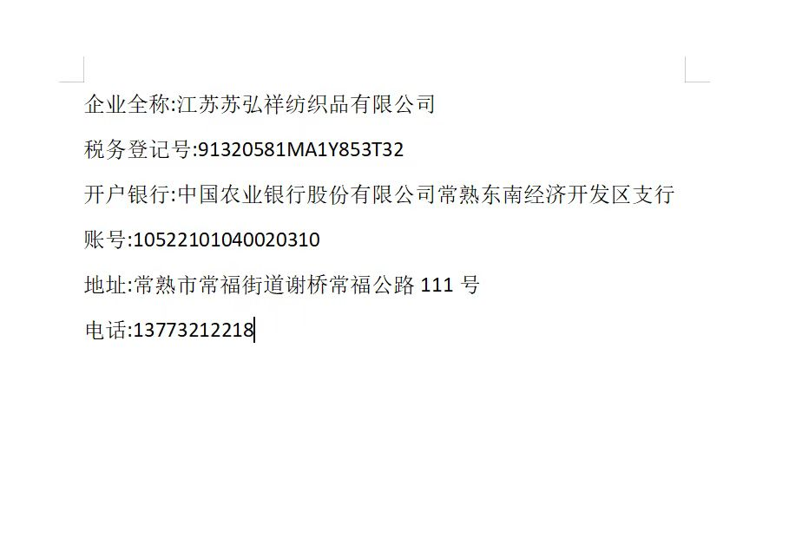
1.75英寸提花带 | 灰蓝14-4210TCX | 9400 | 米 |  | ￥0.60 | ￥5,640.00
 | 米色14-1208tcx | 11400 | 米 |  | ￥0.60 | ￥6,840.00
 | 巧克力棕19-1220tcx | 8400 | 米 |  | ￥0.60 | ￥5,040.00
 | 军绿18-0322tcx | 11400 | 米 |  | ￥0.60 | ￥6,840.00

备注： |  |  |  |  | 合计 | ￥24,360.000
参考色样 颜色品质以及工艺 |  |  |  |  | 折扣 | ￥0.000
打托装运 注意不能潮湿，护角包好四周 |  |  |  |  | 总价 | ￥24,360.000

THANK YOU FOR YOUR BUSINESS

Anny Chen
买方（签字/盖章） 卖方（签字/盖章）

图稿
